Indíce
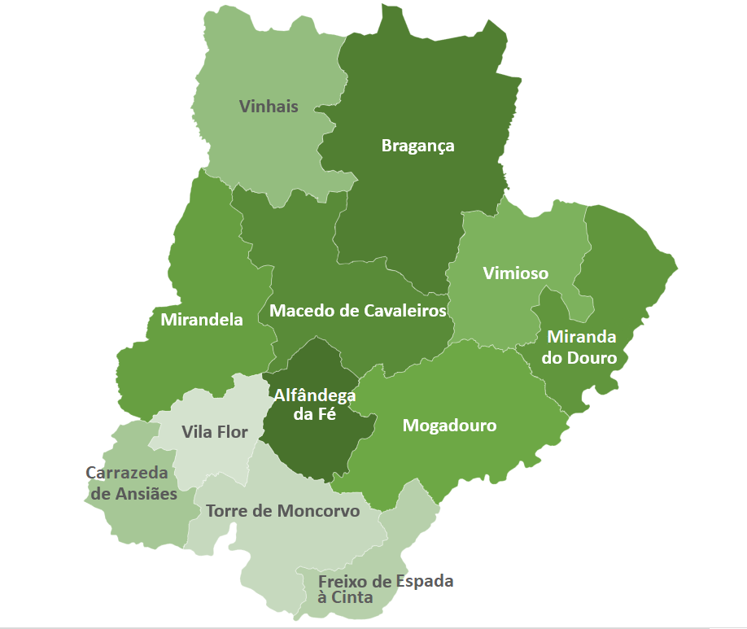

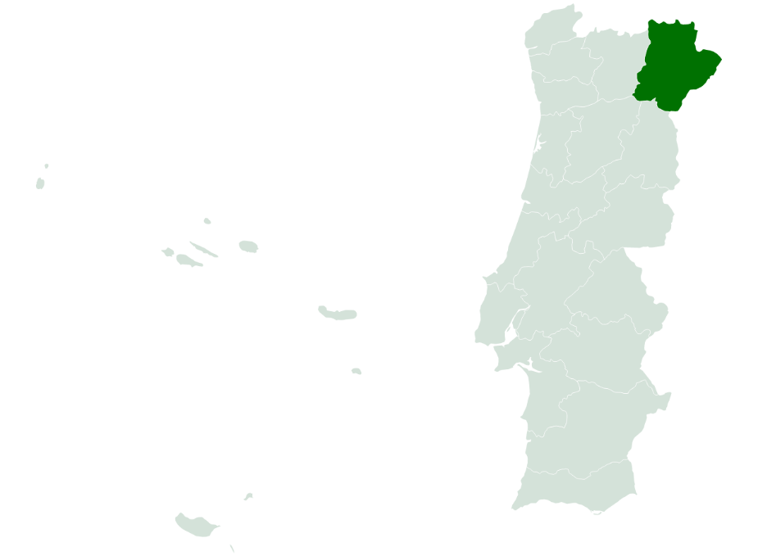
 | Indíce
 | I - Pobreza e Exclusão NUTS II
 | II - Pirâmide Etária
 | III - Território e População
 | IV - Mercado de Trabalho
 | V - Rendimento e Poder de Compra
 | VI -Educação
 | VII -Sáude
 | VIII - Habitação (Censos)
 | VIII - Habitação
 | IX -Proteção Social
 | X - Participação Eleitoral

NOTA: Os dados contidos nesta ficha-síntese foram recolhidos das respetivas fontes oficiais entre Março e Abril de 2022. As fontes utilizadas foram: o Instituto Nacional de Estatística (INE); Pordata; Instituto da Segurança Social (ISS); Instituto de Emprego e Formação Profissional (IEFP).

II - Pirâmide Etária
 | INDÍCE |  | Território e População
Pirâmide Etária - Bragança (2011/2020)
Pirâmide Etária - Portugal (2011/2020)

 | Fonte: INE, Estimativas anuais da população residente
 | Nota: Cálculos próprios para valor distrital
-1 |  | Portugal | H - 2011 | M - 2011 | H - 2020 | M - 2020 | Bragança | H - 2011 | M - 2011 | H - 2020 | M - 2020
 |  | 0 - 4 anos | 250,223 | 239,726 | 222,839 | 213,195 | 0 - 4 anos | 2,123 | 1,860 | 2,035 | 1,860
 |  | 5 - 9 anos | 268,433 | 255,094 | 227,582 | 217,124 | 5 - 9 anos | 2,506 | 1,966 | 2,443 | 1,871
 |  | 10 - 14 anos | 286,008 | 273,416 | 255,492 | 246,396 | 10 - 14 anos | 2,983 | 2,185 | 2,751 | 2,162
 |  | 15 - 19 anos | 285,437 | 273,453 | 273,988 | 262,453 | 15 - 19 anos | 3,271 | 2,577 | 3,087 | 2,522
 |  | 20 - 24 anos | 292,447 | 288,074 | 285,592 | 278,201 | 20 - 24 anos | 3,470 | 3,032 | 3,489 | 2,892
 |  | 25 - 29 anos | 316,114 | 321,381 | 273,621 | 273,972 | 25 - 29 anos | 3,477 | 3,026 | 3,354 | 2,987
 |  | 30 - 34 anos | 365,735 | 383,396 | 279,181 | 287,071 | 30 - 34 anos | 3,881 | 3,235 | 3,913 | 3,427
 |  | 35 - 39 anos | 404,797 | 426,522 | 313,432 | 336,793 | 35 - 39 anos | 4,151 | 3,353 | 4,134 | 3,443
 |  | 40 - 44 anos | 380,465 | 399,264 | 364,276 | 400,397 | 40 - 44 anos | 4,327 | 3,809 | 4,214 | 4,105
 |  | 45 - 49 anos | 376,018 | 402,348 | 379,850 | 422,968 | 45 - 49 anos | 4,548 | 3,942 | 4,559 | 4,148
 |  | 50 - 54 anos | 354,921 | 381,485 | 351,450 | 393,571 | 50 - 54 anos | 4,825 | 3,939 | 4,941 | 4,226
 |  | 55 - 59 anos | 321,094 | 354,952 | 346,405 | 396,324 | 55 - 59 anos | 4,765 | 4,380 | 4,933 | 4,697
 |  | 60 - 64 anos | 297,981 | 335,968 | 318,873 | 367,558 | 60 - 64 anos | 4,270 | 4,425 | 4,407 | 4,858
 |  | 65 - 69 anos | 248,090 | 300,662 | 286,488 | 341,353 | 65 - 69 anos | 3,939 | 4,284 | 4,836 | 4,714
 |  | 70 - 74 anos | 212,125 | 271,125 | 247,693 | 308,579 | 70 - 74 anos | 4,024 | 3,530 | 4,918 | 4,063
 |  | 75 - 79 anos | 179,950 | 255,071 | 186,568 | 257,377 | 75 - 79 anos | 3,947 | 3,074 | 4,905 | 4,247
 |  | 80 - 84 anos | 115,077 | 188,327 | 136,439 | 211,629 | 80 - 84 anos | 2,685 | 2,801 | 3,758 | 3,926
 |  | 85 e mais anos | 75,522 | 161,697 | 108,980 | 224,542 | 85 e mais anos | 1,919 | 2,714 | 3,455 | 4,742

